상품제안서
[볼펜]마인실버노크식볼펜 | 상품코드: F13370

 |  |  |  |  |  |  | 02-412-0044 | www.easy1.co.kr
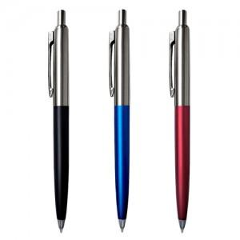

【상세/제작정보】 | ★기본 포장은 없으며 벌크로 출고됩니다. ★제품 포장 opp, 종이케이스 외 다른 포장형식은 별도 문의주시기 바랍니다.

【인쇄/포장옵션】 | 레이저 / OPP(비닐)

【공급단가】 | 수량 | 500~ | 1,000~ | 3,000~ | 5,000~ | 10,000~
*VAT별도 | 단가 | 1,050원 | 1,010원 | 970원 | 930원 | 900원

【상품 URL】 | https://dev.easy1.co.kr:443/src/goods_detail.php?gdno=13370

